Sheet3
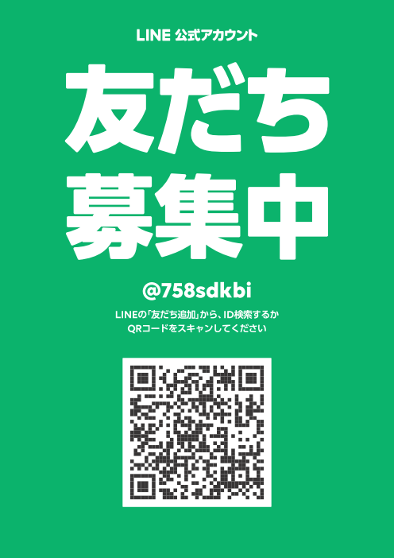
赤枠をご記入ください。 赤色の網掛けはプルダウンとなっています。
■ ご本人様情報

フリガナ |  |  |  |  |  | フリガナ
会社名 |  |  |  |  |  | 氏名

役職 |  |  |  |  |  | 推薦者（紹介者） | 会社名 / お名前

生年月日 | 昭和 |  | 年 |  | 月 | 年齢 |  |  | 歳
 | 西暦 |  | 年 |  | 日 | 性別 | 男

携帯番号 |  |  |  |  |  | Eメール

自宅住所 |  |  |  |  |  | 自宅電話

■ 会社情報

住所 | 〒

TEL |  |  |  |  |  | FAX

ホームページ |  |  |  |  |  | 業種コード

創業 |  | 年 |  | 月 |  | 法人化 |  |  | 年 | 月

資本金 |  |  |  | 万円 |  | 労働組合 | 無

従業員 | 合計 |  | 人 | 正規社員 |  |  | 人 | パート社員 |  |  | 人

本社以外の事業所 |  | ヶ所 | 所在地

取引銀行 | 銀行名 |  |  | 銀行 |  |  | 店

事業内容

■ 会費

入会金 | 22,000円 |  |  |  |  | 会費 | 円 （ 月分〜 月分）

お支払方法 | 自動振替

■ 事務局記載事項

会員コード |  |  |  |  |  | パスワード

所属支部 | 北勢支部 |  |  |  |  | 所属グループ

メーリングリスト | 登録 |  |  |  |  | 会員名簿写真

資料送付先 | 会社

